Trang_bìa
Posts and Telecommunications Institute of Technology |  |  |  |  |  |  | Thiết kế |  | Tài liệu phát triển |  | Tên hệ thống |  |  | Website tìm kiếm việc làm |  |  |  | Người tạo |  | Đức | Ngày tạo |  | 2023-10-01
 |  |  |  |  |  |  |  |  |  |  |  |  |  |  |  |  |  | Người cập nhật |  |  | Ngày cập nhật
 |  |  |  |  |  |  |  |  |  |  | Màn hình (ID) |  |  | Tao_CV |  | Màn hình (Tên) |  | Tạo CV cho người tìm việc

 | WEBSITE TÌM KIẾM VIỆC LÀM Tài liệu phát triển hệ thống

 | Version 1.0

 |  |  |  |  |  |  |  |  |  | 1. Mục đích |  |  |  | 7. Giao diện màn hình
 |  |  |  |  |  |  |  |  |  | 2. Giới hạn hoạt động |  |  |  | 8. Danh sách hạng mục
 |  |  |  |  |  |  |  |  |  | 3. Giới hạn hệ thống |  |  |  | 9. Khái quát chức năng
 |  |  |  |  |  |  |  |  |  | 4. Chức năng liên quan |  |  |  | 10. Xử lý chi tiết
 |  |  |  |  |  |  |  |  |  | 5. Không bao gồm
 |  |  |  |  |  |  |  |  |  | 6. Sơ đồ

Posts and Telecommunications Institute of Technology |  |  |  |  |  |  | Thiết kế |  | Tài liệu phát triển |  | Tên hệ thống |  |  | Website tìm kiếm việc làm |  |  |  | Người tạo |  | Đức | Ngày tạo |  | 2023-10-01
 |  |  |  |  |  |  |  |  |  |  |  |  |  |  |  |  |  | Người cập nhật |  |  | Ngày cập nhật
 |  |  |  |  |  |  |  |  |  |  | Màn hình (ID) |  |  | Tao_CV |  | Màn hình (Tên) |  | Tạo CV cho người tìm việc

 | Lịch sử chỉnh sửa

 | Ver |  | Ngày cập nhật |  |  | Nội dung cập nhật |  |  |  |  |  |  |  | Người cập nhật
 |  |  |  |  |  |  |  |  |  |  |  |  |  |  | Ngày duyệt |  | Người duyệt |  | Ngày duyệt |  |  | Người duyệt
 | 1 |  | 2023-10-01 |  |  | Tạo mới |  |  |  |  |  |  |  | Đức

 | 2 |  | 2023-10-09 |  |  | Update (6) (7) (8) (9) (10) |  |  |  |  |  |  |  | Đức

Posts and Telecommunications Institute of Technology |  |  |  |  |  |  | Thiết kế |  | Tài liệu phát triển |  | Tên hệ thống |  |  | Website tìm kiếm việc làm |  |  |  | Người tạo |  | Đức | Ngày tạo |  | 2023-10-01
 |  |  |  |  |  |  |  |  |  |  |  |  |  |  |  |  |  | Người cập nhật |  |  | Ngày cập nhật
 |  |  |  |  |  |  |  |  |  |  | Màn hình (ID) |  |  | Tao_CV |  | Màn hình (Tên) |  | Tạo CV cho người tìm việc

 | 1. Mục đích
 |  | - Dùng để người tìm việc tạo CV để nộp cho người tuyển dụng
 |  | - Người tìm việc nhập các thông tin cơ bản cần thiết của 1 CV.
 |  | - Sau khi nhất nút hoàn tất, hệ thống sẽ kiểm tra
 |  |  | + Trường hợp phát sinh lỗi, hệ thống sẽ thông báo lỗi cho người dùng tại màn hình này.
 |  |  | + Nếu hoàn tất (cập nhật dữ liệu thành công), hệ thống sẽ quay lại màn hình chính

 | 2. Giới hạn hoạt động
 |  | Không có

 | 3. Giới hạn hệ thống
 |  | Không có

 | 4. Chức năng liên quan
 |  | Không có

 | 5. Không bao gồm
 |  | Không có

Posts and Telecommunications Institute of Technology |  |  |  |  |  |  | Thiết kế |  | Tài liệu phát triển |  | Tên hệ thống |  |  | Gas Cylinder Management System |  |  |  | Người tạo |  | TrungNH | Ngày tạo |  | 2018-01-10
 |  |  |  |  |  |  |  |  |  |  |  |  |  |  |  |  |  | Người cập nhật |  |  | Ngày cập nhật
 |  |  |  |  |  |  |  |  |  |  | Màn hình (ID) |  |  | Update_Info_Employee |  | Màn hình (Tên) |  | Cập nhật thông tin người lao động

Màn hình tạo CV
 | 6. Sơ đồ

Vào trang web

Account
CV
Skill

 | Table

 |  |  | № | Loại | Tên |  |  |  |  |  |  | I/O | Ghi Chú |  |  |  |  |  | API
 |  |  | 1 | M | Tài khoản |  |  | Table account |  |  |  | I | Lấy thông tin người dùng |  |  |  |  |  | api/account/get-account-login
 |  |  | 2 | M | CV |  |  | Table CV |  |  |  | O | Cập nhật CV |  |  |  |  |  | api/cv/create
 |  |  | 3 | M | Kĩ năng |  |  | Table skill |  |  |  | I/O | Lấy kĩ năng user chọn; Nhận kĩ năng user nhập |  |  |  |  |  | api/skill/base-skill
 |  |  | 5
 |  |  | 6
 |  |  | 7
 |  |  | 8
 |  |  | 9
 |  |  | 10

 |  |  |  | ※ Loại (M: Master / T: Transaction table / Ⅰ: INI file / W: work table / V: view / S: stored procedures / L: SQL loader / F: file)

Thiết_kế
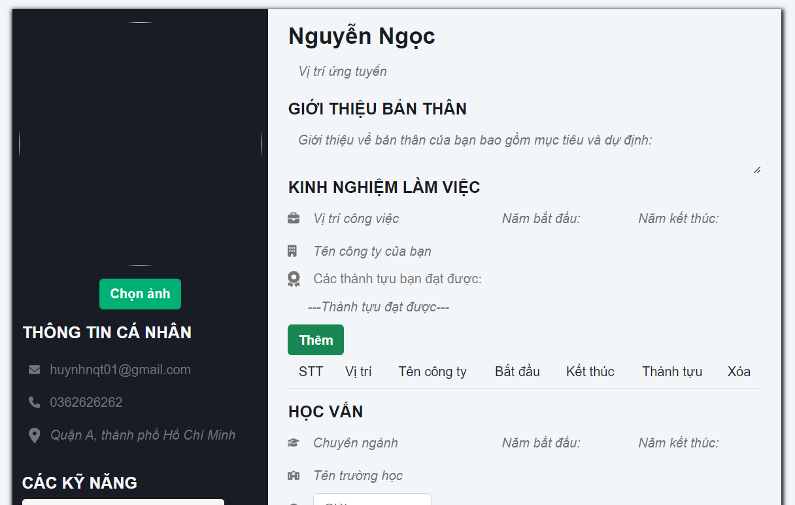
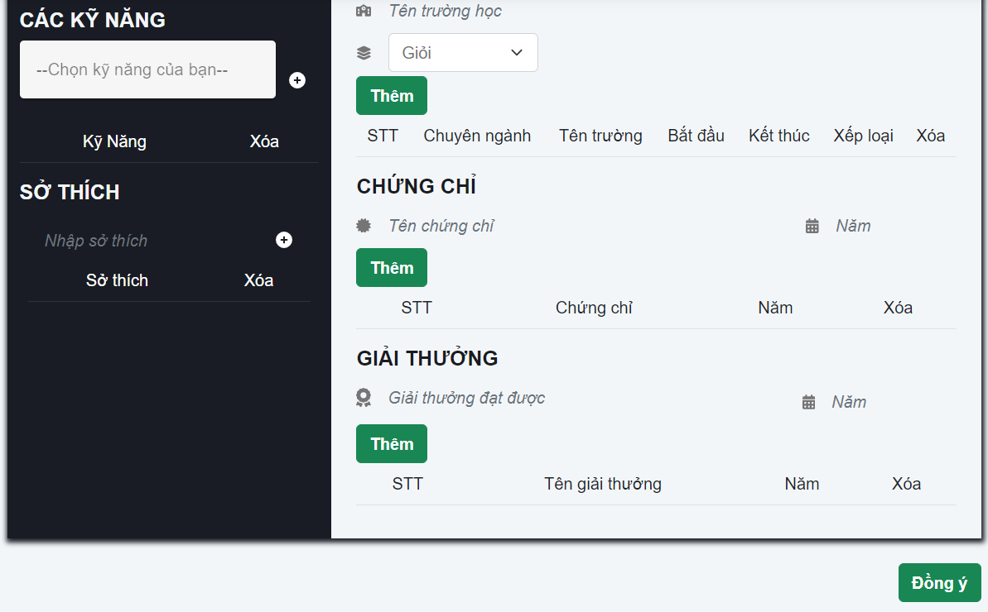
Posts and Telecommunications Institute of Technology |  |  |  |  | Thiết kế |  |  | Tài liệu phát triển |  |  |  | Tên hệ thống |  |  |  | Website tìm kiếm việc làm |  |  | Người tạo | Đức | Ngày tạo | 2023-10-01
 |  |  |  |  |  |  |  |  |  |  |  |  |  |  |  |  |  |  | Người cập nhật |  | Ngày cập nhật
 |  |  |  |  |  |  |  |  |  |  |  | Màn hình (ID) |  |  |  | Tao_CV |  | Màn hình (Tên) | Tạo CV cho người tìm việc

 | 7. Giao diện
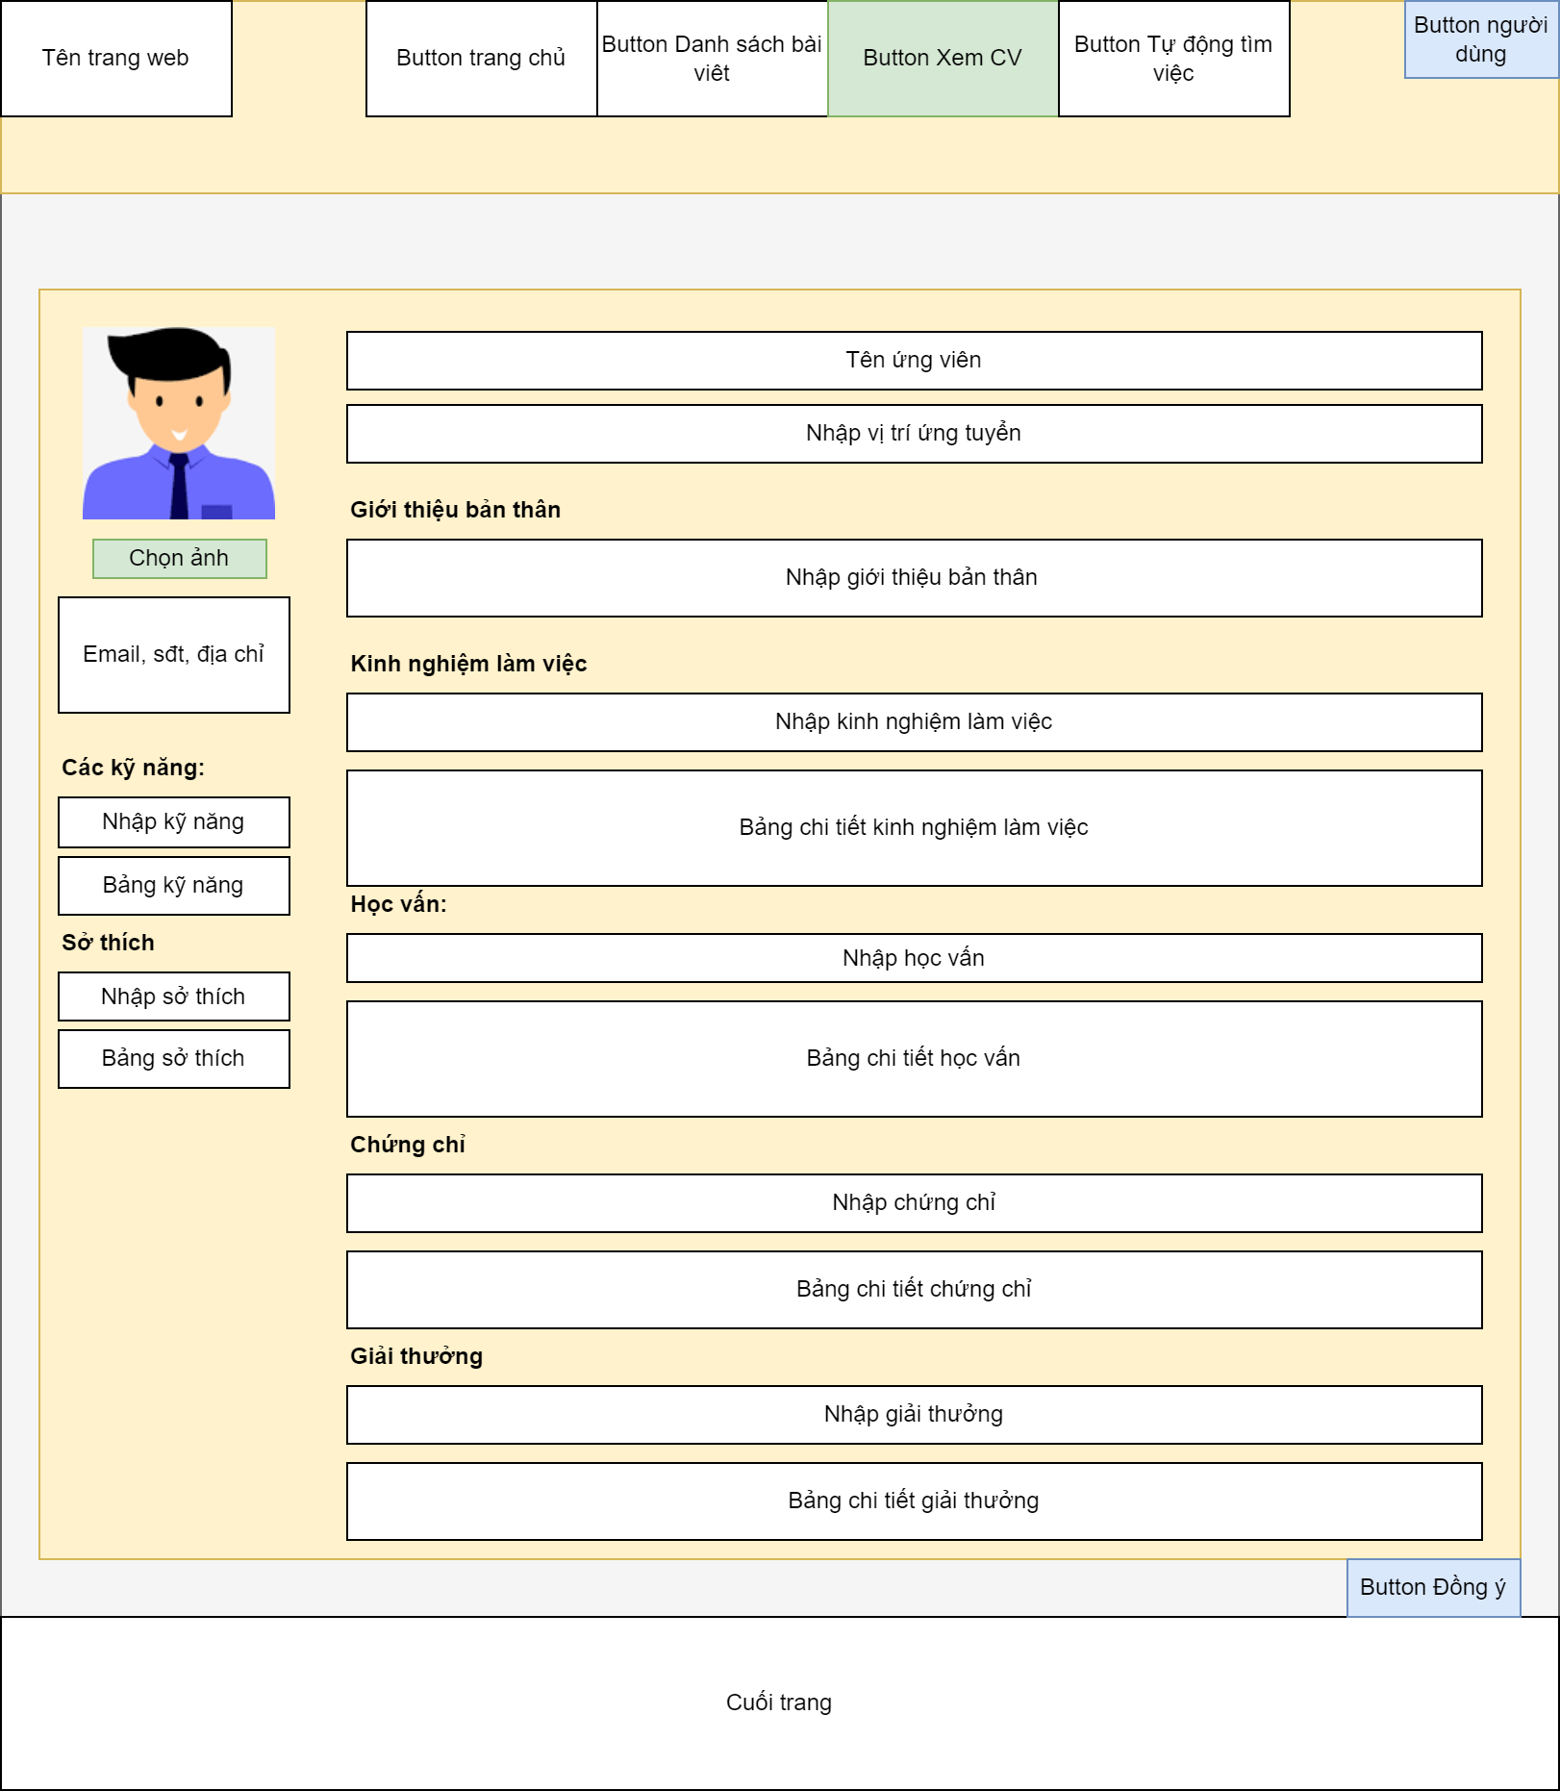
 |  |  |  |  |  |  | *Hình giao diện chính

Nhập các thông tin cá nhân theo format

Nhập/chọn các kỹ năng của người tìm việc

Posts and Telecommunications Institute of Technology |  |  |  |  | Thiết kế |  |  | Tài liệu phát triển |  |  |  | Tên hệ thống |  |  |  | Website tìm kiếm việc làm |  |  | Người tạo | Đức | Ngày tạo | 2023-10-01
 |  |  |  |  |  |  |  |  |  |  |  |  |  |  |  |  |  |  | Người cập nhật |  | Ngày cập nhật
 |  |  |  |  |  |  |  |  |  |  |  | Màn hình (ID) |  |  |  | Tao_CV |  | Màn hình (Tên) | Tạo CV cho người tìm việc

 | 8. Danh sách hạng mục

 |  | [Vùng hiển thị cố định]
 |  | STT |  | Tên hạng mục |  | Tag |  |  |  | Nội dung hiển thị |  |  |  |  |  |  |  | Ýnghĩa
 |  | 1 |  | Thông tin cá nhân |  | h5 |  |  |  | Thông tin cá nhân |  |  |  |  |  |  |  | Mô tả nội chung cho người dùng nhập
 |  | 2 |  | Các kĩ năng |  | h5 |  |  |  | Các kĩ năng |  |  |  |  |  |  |  | Mô tả nội chung cho người dùng nhập
 |  | 3 |  | Sở thích |  | h5 |  |  |  | Sở thích |  |  |  |  |  |  |  | Mô tả nội chung cho người dùng nhập
 |  | 4 |  | Họ tên |  | h3 |  |  |  | Họ tên |  |  |  |  |  |  |  | Hiển thị họ và tên người dùng
 |  | 5 |  | Giới thiệu bản thân |  | h5 |  |  |  | Giới thiệu bản thân |  |  |  |  |  |  |  | Mô tả nội chung cho người dùng nhập
 |  | 6 |  | Kinh nghiệm làm việc |  | h5 |  |  |  | Kinh nghiệm làm việc |  |  |  |  |  |  |  | Mô tả nội chung cho người dùng nhập
 |  | 7 |  | Học vẫn |  | h5 |  |  |  | Học vấn |  |  |  |  |  |  |  | Mô tả nội chung cho người dùng nhập
 |  | 8 |  | Chứng chỉ |  | h5 |  |  |  | Chứng chỉ |  |  |  |  |  |  |  | Mô tả nội chung cho người dùng nhập
 |  | 9 |  | Giải thưởng |  | h5 |  |  |  | Giải thưởng |  |  |  |  |  |  |  | Mô tả nội chung cho người dùng nhập
 |  | 10 |  | Bảng kĩ năng |  | table |  |  |  | Bảng kĩ năng |  |  |  |  |  |  |  | Hiển thị nội dung người dùng nhập
 |  | 11 |  | Bảng sở thích |  | table |  |  |  | Bảng sở thích |  |  |  |  |  |  |  | Hiển thị nội dung người dùng nhập
 |  | 12 |  | Bảng kinh nghiệm làm viêc |  | table |  |  |  | Bảng kinh nghiệm làm việc |  |  |  |  |  |  |  | Hiển thị nội dung người dùng nhập
 |  | 13 |  | Bảng học vấn |  | table |  |  |  | Bảng học vấn |  |  |  |  |  |  |  | Hiển thị nội dung người dùng nhập
 |  | 14 |  | Bảng chứng chỉ |  | table |  |  |  | Bảng chứng chỉ |  |  |  |  |  |  |  | Hiển thị nội dung người dùng nhập
 |  | 15 |  | Bảng giải thưởng |  | table |  |  |  | Bảng giải thưởng |  |  |  |  |  |  |  | Hiển thị nội dung người dùng nhập

 |  | [Vùng nhập]
 |  | № | Tên hạng mục |  | Loại dữ liệu | Độ dài |  |  | Bắt buộc |  | I/O |  | Control |  | Format |  | Ghi chú
 |  | 1 | email |  | Chuỗi kí tự | 50 |  |  | Y |  | In /Out |  | input |  | user1@example.com
 |  | 2 | số điệnthoại |  | Chuỗi số | 10 |  |  | Y |  | In /Out |  | input
 |  | 1 | Dia chi |  | Chuỗi chữ | 200 |  |  | Y |  | In /Out |  | input
 |  | 2 | Nhập kĩ năng |  | Chuỗi kí tự | 100 |  |  | Y |  | In /Out |  | v -autocomplete
 |  | 1 | Nhập sở thích |  | Chuỗi chữ | 65.535 |  |  |  |  | In /Out |  | input
 |  | 2 | Nhập vị trí ứngtuyến |  | Chuỗi chữ | 65.535 |  |  | Y |  | In /Out |  | input
 |  | 1 | Nhập giới thiệu bản thân |  | Chuỗi chữ | 65.535 |  |  | Y |  | In /Out |  | textarea
 |  | 2 | Nhập kinh nghiệm làm viêc |  | Chuỗi chữ | 65.535 |  |  | Y |  | In /Out |  | input
 |  | 1 | Nhập học vấn |  | Chuỗi chữ | 65.535 |  |  | Y |  | In /Out |  | input
 |  | 2 | Nhập chứng chỉ |  | Chuỗi chữ | 65.535 |  |  | Y |  | In /Out |  | input
 |  | 1 | Nhập giải thưởng |  | Chuỗi chữ | 65.535 |  |  | Y |  | In /Out |  | input

 |  | [Vùng nút]
 |  | № | Tên hạng mục |  |  | Control |  |  |  |  |  |  |  | Ghi chú
 |  | 1 | Chọn ảnh |  |  | button
 |  | 2 | Chọn kĩ năng |  |  | v -autocomplete
 |  | 3 | Xóa kĩ năng |  |  | button
 |  | 4 | Thêm sở thích |  |  | button
 |  | 5 | Xóa sở thích |  |  | button
 |  | 6 | Thêm kinh nghiệm làm việc |  |  | button
 |  | 7 | Xóa kinh nghiệm làm việc |  |  | button
 |  | 8 | Thêm học vấn |  |  | button
 |  | 9 | Xóa học vấn |  |  | button
 |  | 10 | Thêm chứng chỉ |  |  | button
 |  | 11 | Xóa chứng chỉ |  |  | button
 |  | 12 | Thêm giải thưởng |  |  | button
 |  | 13 | Xóa giải thưởng |  |  | button
 |  | 14 | Đồngý |  |  | button

Posts and Telecommunications Institute of Technology |  |  |  |  | Thiết kế |  |  | Tài liệu phát triển |  |  |  | Tên hệ thống |  |  |  | Website tìm kiếm việc làm |  |  | Người tạo | Đức | Ngày tạo | 2023-01-10
 |  |  |  |  |  |  |  |  |  |  |  |  |  |  |  |  |  |  | Người cập nhật |  | Ngày cập nhật
 |  |  |  |  |  |  |  |  |  |  |  | Màn hình (ID) |  |  |  | tao_CV |  | Màn hình (Tên) | Tạo CV

 | 9. Khái quát chức năng
 | (1) Hiển thị ban đầu
 |  | - Hiển thị màn hình ở trại thái ban đầu
 | (2) Nhập thông tin
 |  | - Nhập thông tin vào vùng nhập theo nội dung mô tả
 |  | - Chọn thông tin kĩ năng
 |  | - Chọn ảnh
 | (3) Chuyển trang
 |  | - Chuyển sang các trang khác theo mục hiển thị
 | (4) Tạo CV
 |  | - Nhấn vào button đồng ý
 |  | - Nếu có lỗi thông báo tại màn hình này
 |  | - Thành công hiển thị thông báo

Posts and Telecommunications Institute of Technology |  |  |  |  | Thiết kế |  |  | Tài liệu phát triển |  |  |  | Tên hệ thống |  |  |  | Website tìm kiếm việc làm |  |  | Người tạo | Đức | Ngày tạo | 2023-01-10
 |  |  |  |  |  |  |  |  |  |  |  |  |  |  |  |  |  |  | Người cập nhật |  | Ngày cập nhật
 |  |  |  |  |  |  |  |  |  |  |  | Màn hình (ID) |  |  |  | tao_CV |  | Màn hình (Tên) | Tạo CV

 | 10. Xử lý chi tiết
 |  | (1) Hiển thị ban đầu
 |  |  | Xem chi tiết
 |  | (2) Nhập thông tin
 |  |  | Xem chi tiết
 |  | (3) Chuyển trang
 |  |  | Xem chi tiết
 |  | (4) Tạo CV
 |  |  | Xem chi tiết

Xử lý 10.2
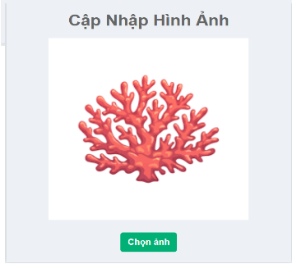
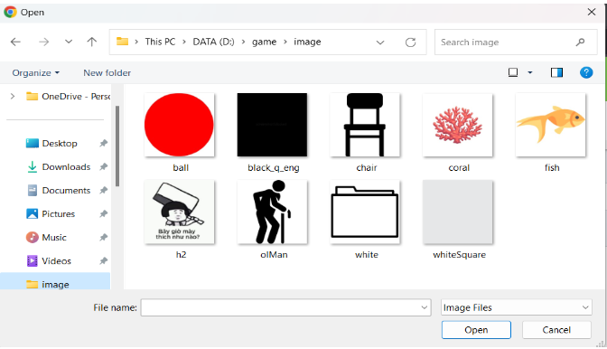
Posts and Telecommunications Institute of Technology |  |  |  |  | Thiết kế |  | Tài liệu phát triển | Tên hệ thống | Website tìm kiếm việc làm |  |  | Người tạo | Đức | Ngày tạo | 2023-10-01
 |  |  |  |  |  |  |  |  |  |  |  | Người cập nhật |  | Ngày cập nhật
 |  |  |  |  |  |  |  | Màn hình (ID) | Tao_CV |  | Màn hình (Tên) | Tạo CV cho người tìm việc

 | 10. Xử lý chi tiết
 |  | (2) Nhập thông tin

 |  |  | № | Tên hạng mục |  | Kiểm lỗi |  |  |  | Ghi chú
 |  |  | 1 | email |  | Không để trống, đúng định dạng
 |  |  | 2 | số điệnthoại |  | Không để trống, nhập kiểu số, đúng định dạng
 |  |  | 3 | Dia chi |  | Không để trống, nhập trên 3 kí tự
 |  |  | 4 | Nhập kĩ năng
 |  |  | 5 | Nhập sở thích |  | Không để trống
 |  |  | 6 | Nhập vị trí ủngtuyển |  | Không để trống
 |  |  | 7 | Nhập giới thiệu bản thêm |  | Không để trống
 |  |  | 8 | Nhập kinh nghiệm làm viêc |  | Không để trống
 |  |  | 9 | Nhập học vấn |  | Không để trống
 |  |  | 10 | Nhập chứng chỉ |  | Không để trống
 |  |  | 11 | Nhập giải thưởng |  | Không để trống

 |  | - Chọn kỹ năng
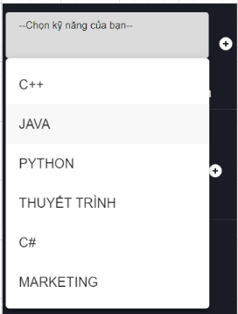
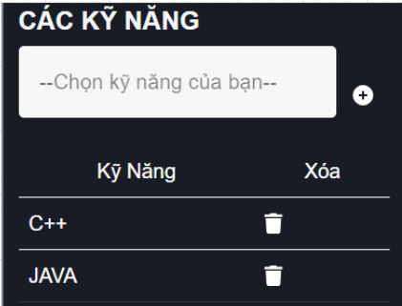

 |  |  | - Nhấn vào ô kỹ năng
 |  |  | - Hiển thị kỹ năng hệ thống có cho người dùng.
 |  |  | - Người dùng có thể chọn hoặc nhập kỹ năng
 |  |  | - Kỹ năng sau khi đã thêm vào thì có thể nhấn button xóa để xóa

 |  | - Chọn ảnh
 |  |  | - Nhấn vào button chọn ảnh để chọn ảnh trong máy tính
 |  |  | - Sau đó hiển thị ảnh ra cho người dùng xem

Xử lý 10.3
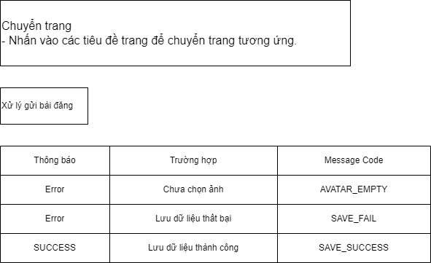
Posts and Telecommunications Institute of Technology |  |  |  | Thiết kế |  | Tài liệu phát triển | Tên hệ thống | Website tìm kiếm việc làm |  | Người tạo | Đức | Ngày tạo | 2023-10-01
 |  |  |  |  |  |  |  |  |  | Người cập nhật |  | Ngày cập nhật
 |  |  |  |  |  |  | Màn hình (ID) | Tao_CV | Màn hình (Tên) | Tạo CV cho người tìm việc

 | 10. Xử lý chi tiết
 |  | (3) Chuyển trang
 |  |  | - Nhấn vào các tiêu đề trang để chuyển trang tương ứng

 |  |  |  |  | Ảnh minh họa

